Troškovnik_komposteri
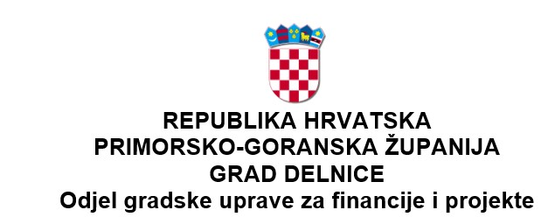

TROŠKOVNIK Predmet nabave: komposteri CPV oznaka: 39290000-1 Razna oprema

 |  | Evidencijski broj: 24-43

NAPOMENA:

Uz popunjen troškovnik obavezna je dostava spiska robe sa jasno označenim proizvođačem i modelom kojim se dokazuje da uređaji zadovoljavaju zahtjeve ovog troškovnika. Ponuditelj mora ispuniti sve stavke Troškovnika na način kako je to traženo ovim Pozivom. Ako ponuditelj promijeni tekst ili količine navedene u obrascu Troškovnika, smatrat će se da je takav troškovnik nepotpun i nevažeći te će ponuda biti odbijena. Podatke treba unijeti u obrazac Troškovnika na sljedeći način: a) cijena svake stavke (jedinična i ukupna cijena) u troškovniku iskazuje se u eurima bez obračunatog PDV-a i navodi se decimalnim brojem, s decimalnim zarezom i dva decimalna mjesta, b) „Ukupna cijena“ stavke izračunava se kao umnožak „Količine“ i „Jedinične cijene“ te stavke, c) upisati iznos = 0,00 ako se određena stavka neće naplaćivati, odnosno ako se nudi besplatno ili je ista već uračunata u cijenu neke druge stavke iz troškovnika, d) sveukupna cijena ponude bez PDV-a iskazuje se kao zbroj svih ukupnih cijena stavki, na za to predviđenom mjestu. U cijenu ponude bez poreza na dodanu vrijednost moraju biti uračunati svi troškovi, uključujući posebne poreze, trošarine i carine, ako postoje, popusti i isporuka robe do adrese Naručitelja. Popunjeni Troškovnik dostavlja se uz ponudu. Troškovnik nije potrebno potpisati ni ovjeravati pečatom.

1. | Komposter Volumen: od minimalno 400 do 420 litara Konstrukcija kompostera mora omogućiti njegovu uporabu ljeti i zimi. Težina: od minimalno 7 do maksimalno 14 kg Dimenzije (dužina, širina, visina) - od min. 65 x 65 x 91 cm do max. 90 x 90 x 110 cm. Dozvoljene boje: smeđa, zelena i crna boja Materijal: polipropilen
 |  |  | kom | 300.00 | 0.00 € | 0.00 €
 |  |  |  |  | UKUPNO: | 0.00 €
 |  |  |  |  | PDV: | 0.00 €
 |  |  |  |  | SVEUKUPNO: | 0.00 €

